Oplan画面
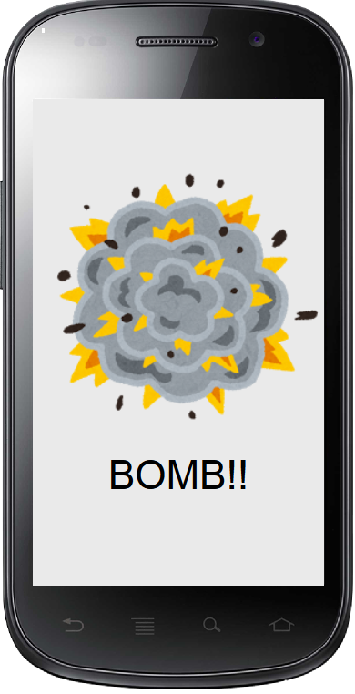
プロジェクト名 |  | 目覚ましアプリ |  | 作成日 |  | 2016-10-19 |  | 作成者 |  | 原田
画面名 |  | 時間設定画面 |  | 更新日 |  | 2016-10-19 |  | 更新者 |  | 原田

ID:01
例 | ○○ラベル | TextField | 非活性 | 表示 | 「○○」 |  | - | - | -
ID:01 | 画面 | - | 非活性 | 表示 | ‐

画面項目詳細
No. | 項目ID | 項目名 | イベント

メッセージ定義

共通イベント

